Пропозиція
 |  |  |  |  |  |  | Додаток № 1 до Запиту № 2802NK
 | Форма цінової пропозиції

(Назва Учасника), надає свою пропозицію щодо участі у закупівлі офісного обладнання для потреб ТЧХУ
Відомості про підприємство |  | Повне найменування учасника – суб’єкта господарювання
 |  | Ідентифікаційний код за ЄДРПОУ або реєстраційний номер облікової картки платника податків
 |  | Реквізити (адреса - юридична та фактична, телефон, факс, телефон для контактів, e-mail, розрахунковий рахунок)
Відомості про особу (осіб), які уповноважені представляти інтереси Учасника |  | (Прізвище, ім’я, по батькові, посада, контактний телефон).
Учаснику необхідно вказати модель (торгову марку), виробника та детально зазначати технічні характеристики продукції у відповідності до параметрів та вимог технічного опису даної таблиці (у разі пропозиції аналогу) та обов’язково надати фото. Вартість доставки має бути врахована у вартість товару. У разі виявлення неякісного товару або такого, що не відповідає умовам договору, Учасник-переможець зобов’язаний замінити неякісний товар протягом 5 робочих днів з моменту виявлення неякісного товару на якісний без будь-якої додаткової оплати з боку замовника.
№ п/п | Найменування | Технічні характеристики та опис |  |  | Кількість, шт | Ціна, за одиницю, (з урахуванням всіх податків і зборів) * | Вартість, грн., (з урахуванням всіх податків і зборів) *

 |  | Запит** | Пропозиція
 |  |  | (вказати модель (торгову марку), виробника, параметри та характеристики продукції, фото обов'язково) | Візуалізація продукції
ЛОТ 1
1 | Кавомашина Jura Ena 8 Full Metropolitan Black Ec (виключно чорного кольору) | 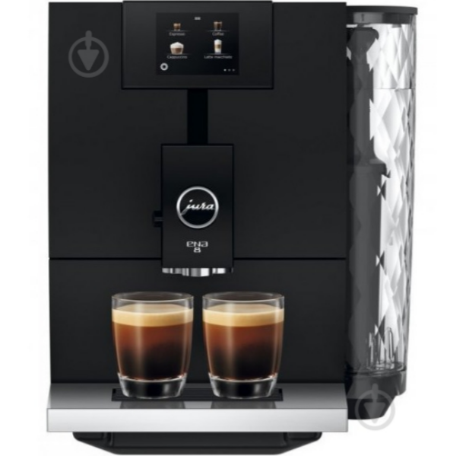 Кавомашина Jura Ena 8 Full Metropolitan Black Ec 1. Тип пристрою: автоматична кавомашина (bean-to-cup). Тиск помпи: 15 бар. Потужність: 1450 Вт, живлення 230 В. Об’єм резервуара для води: 1,1 л. Місткість контейнера для кавових зерен: 125 г. Вбудована кавомолка: Professional Aroma Grinder з регулюванням ступеня помелу. Кількість рівнів міцності кави: до 10 рівнів. Керування: кольоровий сенсорний дисплей 2,8″з інтуїтивним меню. Система приготування: технологія Pulse Extraction Process (PEP) та система нагріву Thermoblock для оптимізації смаку еспресо. Функції: приготування еспресо, капучино, латте макіато та інших напоїв одним натисканням (One-Touch). Система водопідготовки IWS з підтримкою фільтра Claris Smart. Гарантія: не менше 12 місяців. |  |  | 2 |  | 0.00
Всього вартість пропозиції по ЛОТ №1, грн* |  |  |  |  |  |  | 0.00
ЛОТ 2
2 | Електросушарка для рук настінна сенсорна | 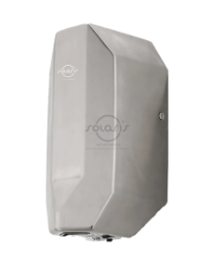 Електросушарка для рук настінна сенсорна Solaris M-790, або еквівалент(аналог), не гірший за технічними та якісними характеристиками. Колір/Покриття - сірий/поліроване, Розміри, мм (ДхШхВ) 388х170х200, Матеріал корпуса - нержавіюча сталь Включення Автоматичне. Кріплення у комплекті. Сумарна потужність, 1200 Вт.Час сушіння рук, 10-15с Швидкість потоку повітря 30 м/с. 12 місяців офіційної гарантії |  |  | 7 |  | 0.00
3 | Портативний принтер етикеток BRADY M211 КОМПЛЕКТ | Портативний принтер етикеток BRADY M211 КОМПЛЕКТ Тип пристрою: портативний принтер етикеток. Технологія друку: термотрансферний друк. Роздільна здатність друку: 203 dpi. Максимальна ширина етикетки: до 19,05 мм. Підключення: Bluetooth 5.0 Low Energy для роботи зі смартфоном або планшетом. Керування: через мобільний додаток (Express Labels) на iOS та Android. Живлення: вбудований Li-Ion акумулятор ~1200 mAh, заряджання через USB-C.Ресурс роботи від акумулятора: до 300 етикеток на одному заряді. Гарантія 24 місяців. |  |  | 1 |  | 0.00

Всього вартість пропозиції по ЛОТ №2, грн* |  |  |  |  |  |  | 0.00
Всього вартість пропозиції, грн* |  |  |  |  |  |  | 0.00
* Товариство Червоного Хреста України є громадською неприбутковою організацією і просить надати максимальні знижки на товар, вказаний у ціновій пропозиції.
** Закупівля здійснюється окремими позиціями/лотами.
Пропозицію надати у форматі pdf та у форматі Exel
Умови оплати ЛОТ 1 : ___________________ (прописати) Умови оплати ЛОТ 2 : ____________________ (прописати) Термін поставки ЛОТ 1 : _____________________ , календарних днів (прописати) Термін поставки ЛОТ 2 : ______________________ , календарних днів (прописати)
Ми погоджуємось, що всі витрати, пов’язані з доставкою товару, розвантаженням та заносом здійснюються за рахунок Постачальника за наданою адресою.
Ми погоджуємося та ознайомлені з умовами типового Договору ТЧХУ (Додаток № 2 до Запиту).
Ми погоджуємося з умовами, що Замовник має право розділити дану закупівлю між декількома постачальниками за умови наявності більш вигідних умов на різні позиції.
Ми погоджуємося з умовами, що Ви можете відхилити нашу чи всі надані пропозиції, та розуміємо, що Ви не обмежені у прийнятті будь-якої іншої пропозиції з більш вигідними для Вас умовами.
Ми погоджуємось зафіксувати цінову пропозицію протягом 90 днів календарних днів з моменту подачі
Подаючи свою пропозицію ми підтверджуємо повну комплектацію та відповідність умовам зазначеним в Запиті.
Учасники повинні надсилати цінові пропозиції з підписом і печаткою (за наявності)

 | Дата:

 | Керівник організації/ФОП:____________________________ ( ____________________)
 | МП підпис ПІБ

Примітка: У разі потреби форма додатку може бути змінена за рішенням керівника структурного підрозділу НК ТЧХУ з питань закупівель.

